Аксессуары
Путь из названий разделов | Картинка для анонса (путь) | Бренд [BREND] | Артикул [CML2_ARTICLE] | Наименование элемента | Цена "Оптовые (предоплата)" | Доступное количество | URL страницы детального просмотра
АКСЕССУАРЫ
АКСЕССУАРЫ / Anti-fog
АКСЕССУАРЫ / Anti-fog | 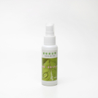 |  | 15000019 | Спрей для очистки очковых линз 50ml | 68.00 | 127 | https://opticaneva.ru/shop/vse-aksessuary/sprey-anti-fog/sprey-dlya-ochistki-ochkovykh-linz-50ml/
АКСЕССУАРЫ / Брелоки
АКСЕССУАРЫ / Брелоки | 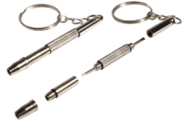 |  | 37000005 | Брелок- отвертка (4) 10шт. уп. | 329.00 | 347 | https://opticaneva.ru/shop/vse-aksessuary/breloki/brelok-otvertka-4-10sht-up/
АКСЕССУАРЫ / Держатели для очков
АКСЕССУАРЫ / Держатели для очков | 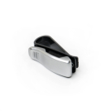 |  | 11000002 | Держатель автомобильный для очков | 164.00 | 26 | https://opticaneva.ru/shop/vse-aksessuary/derzhateli-dlya-ochkov/derzhatel-avtomobilnyy-dlya-ochkov/
АКСЕССУАРЫ / Лупы
АКСЕССУАРЫ / Лупы |  |  | 12000002 | Лупа "стопа" с подсветкой | 311.00 | 69 | https://opticaneva.ru/shop/vse-aksessuary/lupy/lupa-stopa-s-podsvetkoy/
АКСЕССУАРЫ / Окклюдеры
АКСЕССУАРЫ / Окклюдеры;ТОВАРЫ ДЛЯ ДЕТЕЙ И ПОДРОСТКОВ / Аксессуары для детей | 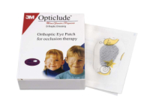 |  | 13000018 | Окклюдер пластырь с рисунком 5.0cm*7.5cm (yп.20 шт.) | 593.00 | 4 | https://opticaneva.ru/shop/vse-aksessuary/oklyudery/okklyuder-plastyr-s-risunkom-5-0cm-7-5cm-yp-20-sht-/
АКСЕССУАРЫ / Окклюдеры;ТОВАРЫ ДЛЯ ДЕТЕЙ И ПОДРОСТКОВ / Аксессуары для детей | 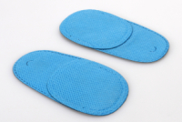 |  | 13000024 | Окклюдер синий (1шт.) | 54.00 | 559 | https://opticaneva.ru/shop/vse-aksessuary/oklyudery/okklyuder-siniy-1sht-/
АКСЕССУАРЫ / Поляризационные насадки
АКСЕССУАРЫ / Поляризационные насадки |  |  | 23000046 | Уф поляризационная насадка в боксе 180 3c | 220.00 | 3 | https://opticaneva.ru/shop/vse-aksessuary/polyarizatsionnye-nasadki/uf-polyarizatsionnaya-nasadka-v-bokse-180-3c/
АКСЕССУАРЫ / Салфетки
АКСЕССУАРЫ / Салфетки | 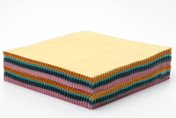 |  | 14000060 | Салфетка для очков (14*14-100шт.) | 703.00 | 133 | https://opticaneva.ru/shop/vse-aksessuary/salfetki/salfetka-dlya-ochkov-14-14-100sht-/
АКСЕССУАРЫ / Салфетки | 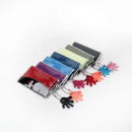 |  | 14000034 | Салфетка для очков Micro Fiber "ладошка" в индивидуальной уп. (в уп. 10 шт.) | 550.00 | 61 | https://opticaneva.ru/shop/vse-aksessuary/salfetki/salfetka-dlya-ochkov-micro-fiber-ladoshka-v-individualnoy-up-v-up-10-sht-/
АКСЕССУАРЫ / Салфетки | 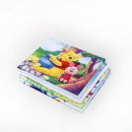 |  | 14000044 | Салфетка для очков микрофибра c риcунком дeтcкиe(15*18-уп.10шт.) | 296.00 | 270 | https://opticaneva.ru/shop/vse-aksessuary/salfetki/salfetka-dlya-ochkov-mikrofibra-c-ricunkom-detckie-15-18-up-10sht-/
АКСЕССУАРЫ / Салфетки | 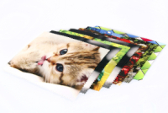 |  | 14000062 | Салфетка для очков микрофибра c рисунком 15*18 (уп.-10шт.) | 296.00 | 40 | https://opticaneva.ru/shop/vse-aksessuary/salfetki/salfetka-dlya-ochkov-mikrofibra-c-risunkom-15-18-up-10sht-/
АКСЕССУАРЫ / Салфетки | 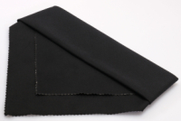 |  | 14000014 | Салфетка микрофибра (большая для мастера 40*40-1шт.) | 185.00 | 78 | https://opticaneva.ru/shop/vse-aksessuary/salfetki/salfetka-mikrofibra-bolshaya-dlya-mastera-40-40-1sht-/
АКСЕССУАРЫ / Стопперы
АКСЕССУАРЫ / Стопперы;ТОВАРЫ ДЛЯ ДЕТЕЙ И ПОДРОСТКОВ / Аксессуары для детей | 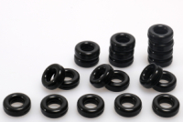 |  | 16000031 | Стоппер "кольцо" (уп.10 пар) | 318.00 | 26 | https://opticaneva.ru/shop/vse-aksessuary/stoppery/stopper-koltso-up-10-par/
АКСЕССУАРЫ / Стопперы;ТОВАРЫ ДЛЯ ДЕТЕЙ И ПОДРОСТКОВ / Аксессуары для детей | 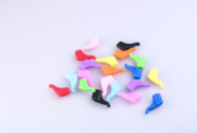 |  | 16000028 | Стоппер "цветной малый " (yп.10 пар.) | 329.00 | 26 | https://opticaneva.ru/shop/vse-aksessuary/stoppery/stopper-tsvetnoy-malyy-yp-10-par-/
АКСЕССУАРЫ / Стопперы;ТОВАРЫ ДЛЯ ДЕТЕЙ И ПОДРОСТКОВ / Аксессуары для детей | 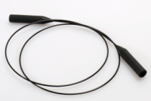 |  | 16000035 | Стоппер S-111 (1шт.) | 82.00 | 40 | https://opticaneva.ru/shop/vse-aksessuary/stoppery/stopper-s-111-1sht-/
АКСЕССУАРЫ / Стопперы;ТОВАРЫ ДЛЯ ДЕТЕЙ И ПОДРОСТКОВ / Аксессуары для детей | 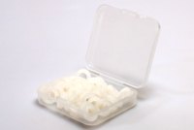 |  | 16000033 | Стоппер кольцо "белый" (уп. 20 пар.) | 329.00 | 75 | https://opticaneva.ru/shop/vse-aksessuary/stoppery/stopper-koltso-belyy-up-20-par-/
АКСЕССУАРЫ / Стопперы;ТОВАРЫ ДЛЯ ДЕТЕЙ И ПОДРОСТКОВ / Аксессуары для детей | 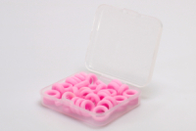 |  | 16000032 | Стоппер кольцо "розовый" (уп. 20 пар.) | 329.00 | 103 | https://opticaneva.ru/shop/vse-aksessuary/stoppery/stopper-koltso-rozovyy-up-20-par-/
АКСЕССУАРЫ / Стопперы;ТОВАРЫ ДЛЯ ДЕТЕЙ И ПОДРОСТКОВ / Аксессуары для детей | 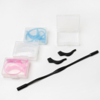 |  | 16000015 | Стоппер комплект (наконечник+шнурок) | 76.00 | 119 | https://opticaneva.ru/shop/vse-aksessuary/stoppery/stopper-komplekt-nakonechnik-shnurok/
АКСЕССУАРЫ / Стопперы;ТОВАРЫ ДЛЯ ДЕТЕЙ И ПОДРОСТКОВ / Аксессуары для детей | 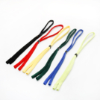 |  | 16000002 | Стоппер-шнурок "цветной №2" (1шт.) | 54.00 | 77 | https://opticaneva.ru/shop/vse-aksessuary/stoppery/stopper-shnurok-tsvetnoy-2-1sht-/
АКСЕССУАРЫ / Стопперы;ТОВАРЫ ДЛЯ ДЕТЕЙ И ПОДРОСТКОВ / Аксессуары для детей | 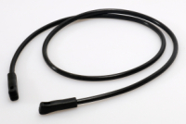 |  | 16000008 | Стоппер-шнурок "черный №2" (1шт.) | 142.00 | 23 | https://opticaneva.ru/shop/vse-aksessuary/stoppery/stopper-shnurok-chernyy-2-1sht-/
АКСЕССУАРЫ / Тестеры
АКСЕССУАРЫ / Тестеры | 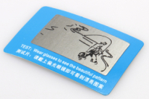 |  | 17000007 | Тестер для проверки поляризационных очков(малый) | 43.00 | 72 | https://opticaneva.ru/shop/vse-aksessuary/testery/tester-dlya-proverki-polyarizatsionnykh-ochkov-malyy/
АКСЕССУАРЫ / Ценники
АКСЕССУАРЫ / Ценники | 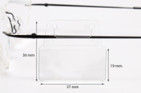 |  | 18000005 | Ценники с кармашком (yп.500шт.) | 1884.00 | 8 | https://opticaneva.ru/shop/vse-aksessuary/tsenniki/tsenniki-s-karmashkom-yp-500sht-/
АКСЕССУАРЫ / Цепочки, шнурки
АКСЕССУАРЫ / Цепочки, шнурки;ТОВАРЫ ДЛЯ ДЕТЕЙ И ПОДРОСТКОВ / Аксессуары для детей | 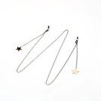 |  | 19000190 | Цепочка для очков "звезда " | 220.00 | 91 | https://opticaneva.ru/shop/vse-aksessuary/tsepochki-shnurki/tsepochka-dlya-ochkov-zvezda-/
АКСЕССУАРЫ / Цепочки, шнурки;ТОВАРЫ ДЛЯ ДЕТЕЙ И ПОДРОСТКОВ / Аксессуары для детей | 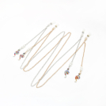 |  | 19000186 | Цепочка для очков "змейка" | 220.00 | 93 | https://opticaneva.ru/shop/vse-aksessuary/tsepochki-shnurki/tsepochka-dlya-ochkov-zmeyka/
АКСЕССУАРЫ / Цепочки, шнурки;ТОВАРЫ ДЛЯ ДЕТЕЙ И ПОДРОСТКОВ / Аксессуары для детей | 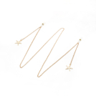 |  | 19000188 | Цепочка для очков "морская звезда" | 220.00 | 96 | https://opticaneva.ru/shop/vse-aksessuary/tsepochki-shnurki/tsepochka-dlya-ochkov-morskaya-zvezda/
АКСЕССУАРЫ / Цепочки, шнурки;ТОВАРЫ ДЛЯ ДЕТЕЙ И ПОДРОСТКОВ / Аксессуары для детей | 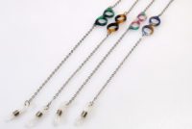 |  | 19000178 | Цепочка для очков "очки" (1шт.) | 220.00 | 14 | https://opticaneva.ru/shop/vse-aksessuary/tsepochki-shnurki/tsepochka-dlya-ochkov-ochki-1sht-/
АКСЕССУАРЫ / Цепочки, шнурки;ТОВАРЫ ДЛЯ ДЕТЕЙ И ПОДРОСТКОВ / Аксессуары для детей | 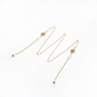 |  | 19000114 | Цепочка для очков "розы" | 220.00 | 93 | https://opticaneva.ru/shop/vse-aksessuary/tsepochki-shnurki/tsepochka-dlya-ochkov-rozy/
АКСЕССУАРЫ / Цепочки, шнурки;ТОВАРЫ ДЛЯ ДЕТЕЙ И ПОДРОСТКОВ / Аксессуары для детей | 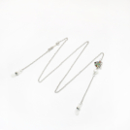 |  | 19000189 | Цепочка для очков "рыбка " | 220.00 | 91 | https://opticaneva.ru/shop/vse-aksessuary/tsepochki-shnurki/tsepochka-dlya-ochkov-rybka-/
АКСЕССУАРЫ / Цепочки, шнурки;ТОВАРЫ ДЛЯ ДЕТЕЙ И ПОДРОСТКОВ / Аксессуары для детей | 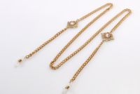 |  | 19000117 | Цепочка для очков L19003 | 263.00 | 82 | https://opticaneva.ru/shop/vse-aksessuary/tsepochki-shnurki/tsepochka-dlya-ochkov-l19003/
АКСЕССУАРЫ / Цепочки, шнурки;ТОВАРЫ ДЛЯ ДЕТЕЙ И ПОДРОСТКОВ / Аксессуары для детей | 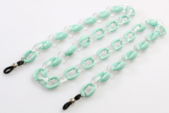 |  | 19000133 | Цепочка для очков №1 (бирюзовая) | 220.00 | 4 | https://opticaneva.ru/shop/vse-aksessuary/tsepochki-shnurki/tsepochka-dlya-ochkov-1-biryuzovaya/
АКСЕССУАРЫ / Цепочки, шнурки;ТОВАРЫ ДЛЯ ДЕТЕЙ И ПОДРОСТКОВ / Аксессуары для детей | 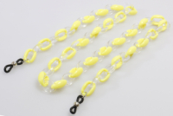 |  | 19000135 | Цепочка для очков №1 (желтая) | 220.00 | 9 | https://opticaneva.ru/shop/vse-aksessuary/tsepochki-shnurki/tsepochka-dlya-ochkov-1-zheltaya/
АКСЕССУАРЫ / Цепочки, шнурки;ТОВАРЫ ДЛЯ ДЕТЕЙ И ПОДРОСТКОВ / Аксессуары для детей | 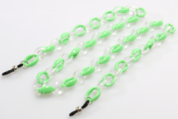 |  | 19000134 | Цепочка для очков №1 (зеленая) | 220.00 | 16 | https://opticaneva.ru/shop/vse-aksessuary/tsepochki-shnurki/tsepochka-dlya-ochkov-1-zelenaya/
АКСЕССУАРЫ / Цепочки, шнурки;ТОВАРЫ ДЛЯ ДЕТЕЙ И ПОДРОСТКОВ / Аксессуары для детей | 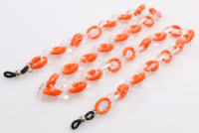 |  | 19000136 | Цепочка для очков №1 (оранжевая) | 220.00 | 9 | https://opticaneva.ru/shop/vse-aksessuary/tsepochki-shnurki/tsepochka-dlya-ochkov-1-oranzhevaya/
АКСЕССУАРЫ / Цепочки, шнурки;ТОВАРЫ ДЛЯ ДЕТЕЙ И ПОДРОСТКОВ / Аксессуары для детей | 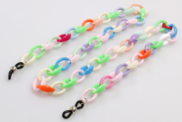 |  | 19000137 | Цепочка для очков №1 (цветная) | 220.00 | 4 | https://opticaneva.ru/shop/vse-aksessuary/tsepochki-shnurki/tsepochka-dlya-ochkov-1-tsvetnaya/
АКСЕССУАРЫ / Цепочки, шнурки;ТОВАРЫ ДЛЯ ДЕТЕЙ И ПОДРОСТКОВ / Аксессуары для детей | 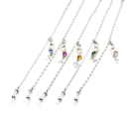 |  | 19000148 | Цепочка для очков №10 (серебро) | 273.00 | 95 | https://opticaneva.ru/shop/vse-aksessuary/tsepochki-shnurki/tsepochka-dlya-ochkov-10-serebro/
АКСЕССУАРЫ / Цепочки, шнурки;ТОВАРЫ ДЛЯ ДЕТЕЙ И ПОДРОСТКОВ / Аксессуары для детей | 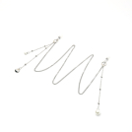 |  | 19000149 | Цепочка для очков №11 (серебро) | 273.00 | 82 | https://opticaneva.ru/shop/vse-aksessuary/tsepochki-shnurki/tsepochka-dlya-ochkov-11-serebro/
АКСЕССУАРЫ / Цепочки, шнурки;ТОВАРЫ ДЛЯ ДЕТЕЙ И ПОДРОСТКОВ / Аксессуары для детей | 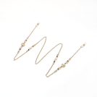 |  | 19000156 | Цепочка для очков №12 (золото) | 273.00 | 94 | https://opticaneva.ru/shop/vse-aksessuary/tsepochki-shnurki/tsepochka-dlya-ochkov-12-zoloto/
АКСЕССУАРЫ / Цепочки, шнурки;ТОВАРЫ ДЛЯ ДЕТЕЙ И ПОДРОСТКОВ / Аксессуары для детей | 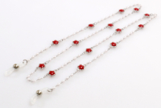 |  | 19000164 | Цепочка для очков №13 (красный) | 296.00 | 11 | https://opticaneva.ru/shop/vse-aksessuary/tsepochki-shnurki/tsepochka-dlya-ochkov-13-krasnyy/
АКСЕССУАРЫ / Цепочки, шнурки;ТОВАРЫ ДЛЯ ДЕТЕЙ И ПОДРОСТКОВ / Аксессуары для детей | 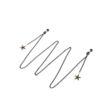 |  | 19000165 | Цепочка для очков №13 (черный) | 109.00 | 66 | https://opticaneva.ru/shop/vse-aksessuary/tsepochki-shnurki/tsepochka-dlya-ochkov-13-chernyy/
АКСЕССУАРЫ / Цепочки, шнурки;ТОВАРЫ ДЛЯ ДЕТЕЙ И ПОДРОСТКОВ / Аксессуары для детей | 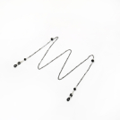 |  | 19000174 | Цепочка для очков №14 (черный) | 232.00 | 91 | https://opticaneva.ru/shop/vse-aksessuary/tsepochki-shnurki/tsepochka-dlya-ochkov-14-chernyy/
АКСЕССУАРЫ / Цепочки, шнурки;ТОВАРЫ ДЛЯ ДЕТЕЙ И ПОДРОСТКОВ / Аксессуары для детей | 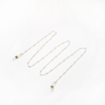 |  | 19000168 | Цепочка для очков №15 | 220.00 | 53 | https://opticaneva.ru/shop/vse-aksessuary/tsepochki-shnurki/tsepochka-dlya-ochkov-15-/
АКСЕССУАРЫ / Цепочки, шнурки;ТОВАРЫ ДЛЯ ДЕТЕЙ И ПОДРОСТКОВ / Аксессуары для детей | 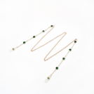 |  | 19000185 | Цепочка для очков №16 | 220.00 | 89 | https://opticaneva.ru/shop/vse-aksessuary/tsepochki-shnurki/tsepochka-dlya-ochkov-16/
АКСЕССУАРЫ / Цепочки, шнурки;ТОВАРЫ ДЛЯ ДЕТЕЙ И ПОДРОСТКОВ / Аксессуары для детей | 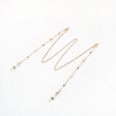 |  | 19000191 | Цепочка для очков №17 | 220.00 | 94 | https://opticaneva.ru/shop/vse-aksessuary/tsepochki-shnurki/tsepochka-dlya-ochkov-17/
АКСЕССУАРЫ / Цепочки, шнурки;ТОВАРЫ ДЛЯ ДЕТЕЙ И ПОДРОСТКОВ / Аксессуары для детей | 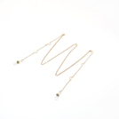 |  | 19000192 | Цепочка для очков №18 | 220.00 | 96 | https://opticaneva.ru/shop/vse-aksessuary/tsepochki-shnurki/tsepochka-dlya-ochkov-18/
АКСЕССУАРЫ / Цепочки, шнурки;ТОВАРЫ ДЛЯ ДЕТЕЙ И ПОДРОСТКОВ / Аксессуары для детей | 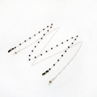 |  | 19000193 | Цепочка для очков №19 | 220.00 | 77 | https://opticaneva.ru/shop/vse-aksessuary/tsepochki-shnurki/tsepochka-dlya-ochkov-19/
АКСЕССУАРЫ / Цепочки, шнурки;ТОВАРЫ ДЛЯ ДЕТЕЙ И ПОДРОСТКОВ / Аксессуары для детей | 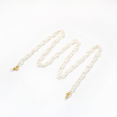 |  | 19000151 | Цепочка для очков №2 (бежевый) | 119.00 | 35 | https://opticaneva.ru/shop/vse-aksessuary/tsepochki-shnurki/tsepochka-dlya-ochkov-2-bezhevyy/
АКСЕССУАРЫ / Цепочки, шнурки;ТОВАРЫ ДЛЯ ДЕТЕЙ И ПОДРОСТКОВ / Аксессуары для детей | 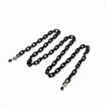 |  | 19000066 | Цепочка для очков №2 (черный) | 119.00 | 40 | https://opticaneva.ru/shop/vse-aksessuary/tsepochki-shnurki/tsepochka-dlya-ochkov-2-chernyy/
АКСЕССУАРЫ / Цепочки, шнурки;ТОВАРЫ ДЛЯ ДЕТЕЙ И ПОДРОСТКОВ / Аксессуары для детей | 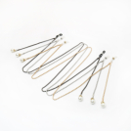 |  | 19000194 | Цепочка для очков №20 | 220.00 | 85 | https://opticaneva.ru/shop/vse-aksessuary/tsepochki-shnurki/tsepochka-dlya-ochkov-20/
АКСЕССУАРЫ / Цепочки, шнурки;ТОВАРЫ ДЛЯ ДЕТЕЙ И ПОДРОСТКОВ / Аксессуары для детей | 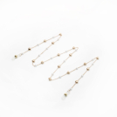 |  | 19000195 | Цепочка для очков №21 | 220.00 | 85 | https://opticaneva.ru/shop/vse-aksessuary/tsepochki-shnurki/tsepochka-dlya-ochkov-21/
АКСЕССУАРЫ / Цепочки, шнурки;ТОВАРЫ ДЛЯ ДЕТЕЙ И ПОДРОСТКОВ / Аксессуары для детей | 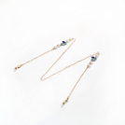 |  | 19000080 | Цепочка для очков №3 | 132.00 | 94 | https://opticaneva.ru/shop/vse-aksessuary/tsepochki-shnurki/tsepochka-dlya-ochkov-3-/
АКСЕССУАРЫ / Цепочки, шнурки;ТОВАРЫ ДЛЯ ДЕТЕЙ И ПОДРОСТКОВ / Аксессуары для детей | 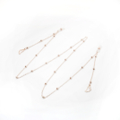 |  | 19000043 | Цепочка для очков №4 (золото) | 119.00 | 68 | https://opticaneva.ru/shop/vse-aksessuary/tsepochki-shnurki/tsepochka-dlya-ochkov-4-zoloto/
АКСЕССУАРЫ / Цепочки, шнурки;ТОВАРЫ ДЛЯ ДЕТЕЙ И ПОДРОСТКОВ / Аксессуары для детей | 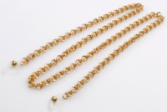 |  | 19000139 | Цепочка для очков №5 (золото) | 220.00 | 5 | https://opticaneva.ru/shop/vse-aksessuary/tsepochki-shnurki/tsepochka-dlya-ochkov-5-zoloto/
АКСЕССУАРЫ / Цепочки, шнурки;ТОВАРЫ ДЛЯ ДЕТЕЙ И ПОДРОСТКОВ / Аксессуары для детей |  |  | 19000140 | Цепочка для очков №6 (золото) | 220.00 | 26 | https://opticaneva.ru/shop/vse-aksessuary/tsepochki-shnurki/tsepochka-dlya-ochkov-6-zoloto/
АКСЕССУАРЫ / Цепочки, шнурки;ТОВАРЫ ДЛЯ ДЕТЕЙ И ПОДРОСТКОВ / Аксессуары для детей |  |  | 19000141 | Цепочка для очков №6 (серебро) | 220.00 | 1 | https://opticaneva.ru/shop/vse-aksessuary/tsepochki-shnurki/tsepochka-dlya-ochkov-6-serebro/
АКСЕССУАРЫ / Цепочки, шнурки;ТОВАРЫ ДЛЯ ДЕТЕЙ И ПОДРОСТКОВ / Аксессуары для детей |  |  | 19000142 | Цепочка для очков №7 (золото) | 109.00 | 72 | https://opticaneva.ru/shop/vse-aksessuary/tsepochki-shnurki/tsepochka-dlya-ochkov-7-zoloto/
АКСЕССУАРЫ / Цепочки, шнурки;ТОВАРЫ ДЛЯ ДЕТЕЙ И ПОДРОСТКОВ / Аксессуары для детей |  |  | 19000177 | Цепочка для очков №8 (черный) | 119.00 | 83 | https://opticaneva.ru/shop/vse-aksessuary/tsepochki-shnurki/tsepochka-dlya-ochkov-8-chernyy/
АКСЕССУАРЫ / Цепочки, шнурки;ТОВАРЫ ДЛЯ ДЕТЕЙ И ПОДРОСТКОВ / Аксессуары для детей |  |  | 19000146 | Цепочка для очков №9 (золото) | 220.00 | 5 | https://opticaneva.ru/shop/vse-aksessuary/tsepochki-shnurki/tsepochka-dlya-ochkov-9-zoloto/
АКСЕССУАРЫ / Цепочки, шнурки;ТОВАРЫ ДЛЯ ДЕТЕЙ И ПОДРОСТКОВ / Аксессуары для детей |  |  | 19000147 | Цепочка для очков №9 (черный) | 109.00 | 47 | https://opticaneva.ru/shop/vse-aksessuary/tsepochki-shnurki/tsepochka-dlya-ochkov-9-chernyy/
АКСЕССУАРЫ / Цепочки, шнурки;ТОВАРЫ ДЛЯ ДЕТЕЙ И ПОДРОСТКОВ / Аксессуары для детей |  |  | 19000119 | Цепочка для очков Z8039 | 241.00 | 55 | https://opticaneva.ru/shop/vse-aksessuary/tsepochki-shnurki/tsepochka-dlya-ochkov-z8039/
АКСЕССУАРЫ / Цепочки, шнурки;ТОВАРЫ ДЛЯ ДЕТЕЙ И ПОДРОСТКОВ / Аксессуары для детей |  |  | 19000121 | Цепочка для очков Z8049 | 289.00 | 54 | https://opticaneva.ru/shop/vse-aksessuary/tsepochki-shnurki/tsepochka-dlya-ochkov-z8049/
АКСЕССУАРЫ / Цепочки, шнурки;ТОВАРЫ ДЛЯ ДЕТЕЙ И ПОДРОСТКОВ / Аксессуары для детей |  |  | 19000122 | Цепочка для очков Z8054 | 273.00 | 81 | https://opticaneva.ru/shop/vse-aksessuary/tsepochki-shnurki/tsepochka-dlya-ochkov-z8054/
АКСЕССУАРЫ / Цепочки, шнурки;ТОВАРЫ ДЛЯ ДЕТЕЙ И ПОДРОСТКОВ / Аксессуары для детей |  |  | 19000123 | Цепочка для очков Z8072 | 273.00 | 43 | https://opticaneva.ru/shop/vse-aksessuary/tsepochki-shnurki/tsepochka-dlya-ochkov-z8072/
АКСЕССУАРЫ / Цепочки, шнурки;ТОВАРЫ ДЛЯ ДЕТЕЙ И ПОДРОСТКОВ / Аксессуары для детей |  |  | 19000124 | Цепочка для очков Z8085 | 252.00 | 7 | https://opticaneva.ru/shop/vse-aksessuary/tsepochki-shnurki/tsepochka-dlya-ochkov-z8085/
АКСЕССУАРЫ / Цепочки, шнурки;ТОВАРЫ ДЛЯ ДЕТЕЙ И ПОДРОСТКОВ / Аксессуары для детей |  |  | 19000125 | Цепочка для очков Z8087 | 296.00 | 64 | https://opticaneva.ru/shop/vse-aksessuary/tsepochki-shnurki/tsepochka-dlya-ochkov-z8087/
АКСЕССУАРЫ / Цепочки, шнурки;ТОВАРЫ ДЛЯ ДЕТЕЙ И ПОДРОСТКОВ / Аксессуары для детей |  |  | 19000110 | Цепочка для очков жемчуг | 296.00 | 45 | https://opticaneva.ru/shop/vse-aksessuary/tsepochki-shnurki/tsepochka-dlya-ochkov-zhemchug/
АКСЕССУАРЫ / Цепочки, шнурки;ТОВАРЫ ДЛЯ ДЕТЕЙ И ПОДРОСТКОВ / Аксессуары для детей |  |  | 19000187 | Цепочка для очков жемчуг №2 | 220.00 | 86 | https://opticaneva.ru/shop/vse-aksessuary/tsepochki-shnurki/tsepochka-dlya-ochkov-zhemchug-2/
АКСЕССУАРЫ / Цепочки, шнурки;ТОВАРЫ ДЛЯ ДЕТЕЙ И ПОДРОСТКОВ / Аксессуары для детей |  |  | 19000111 | Цепочка для очков листья | 296.00 | 58 | https://opticaneva.ru/shop/vse-aksessuary/tsepochki-shnurki/tsepochka-dlya-ochkov-listya/
АКСЕССУАРЫ / Цепочки, шнурки;ТОВАРЫ ДЛЯ ДЕТЕЙ И ПОДРОСТКОВ / Аксессуары для детей |  |  | 19000116 | Шнурки для очков №1 (1 шт.) | 109.00 | 24 | https://opticaneva.ru/shop/vse-aksessuary/tsepochki-shnurki/shnurki-dlya-ochkov-1-1-sht-/
АКСЕССУАРЫ / Цепочки, шнурки;ТОВАРЫ ДЛЯ ДЕТЕЙ И ПОДРОСТКОВ / Аксессуары для детей |  |  | 19000057 | Шнурки для очков резинка (yп.12 шт.) | 60.00 | 339 | https://opticaneva.ru/shop/vse-aksessuary/tsepochki-shnurki/shnurki-dlya-ochkov-rezinka-yp-12-sht-/
АКСЕССУАРЫ / Цепочки, шнурки;ТОВАРЫ ДЛЯ ДЕТЕЙ И ПОДРОСТКОВ / Аксессуары для детей |  |  | 19000175 | Шнурки для очков резинка цветная (yп.12 шт.) | 97.00 | 181 | https://opticaneva.ru/shop/vse-aksessuary/tsepochki-shnurki/shnurki-dlya-ochkov-rezinka-tsvetnaya-yp-12-sht-/
АКСЕССУАРЫ / Цепочки, шнурки;ТОВАРЫ ДЛЯ ДЕТЕЙ И ПОДРОСТКОВ / Аксессуары для детей |  |  | 19000127 | Шнурок для очков Y5019 | 97.00 | 17 | https://opticaneva.ru/shop/vse-aksessuary/tsepochki-shnurki/shnurok-dlya-ochkov-y5019/
АКСЕССУАРЫ / Цепочки, шнурки;ТОВАРЫ ДЛЯ ДЕТЕЙ И ПОДРОСТКОВ / Аксессуары для детей |  |  | 19000129 | Шнурок для очков Y5023 (уп.12 шт.) | 726.00 | 86 | https://opticaneva.ru/shop/vse-aksessuary/tsepochki-shnurki/shnurok-dlya-ochkov-y5023-up-12-sht-/
АКСЕССУАРЫ / Цепочки, шнурки;ТОВАРЫ ДЛЯ ДЕТЕЙ И ПОДРОСТКОВ / Аксессуары для детей |  |  | 19000108 | Шнурок для очков детский "спираль"(уп.12шт.) | 255.00 | 90 | https://opticaneva.ru/shop/vse-aksessuary/tsepochki-shnurki/shnurok-dlya-ochkov-detskiy-spiral-up-12sht-/
АКСЕССУАРЫ / Цепочки, шнурки;ТОВАРЫ ДЛЯ ДЕТЕЙ И ПОДРОСТКОВ / Аксессуары для детей |  |  | 19000009 | Шнурок для очков кожанный (1шт.) | 273.00 | 87 | https://opticaneva.ru/shop/vse-aksessuary/tsepochki-shnurki/shnurok-dlya-ochkov-kozhannyy-1sht-/
АКСЕССУАРЫ / Цепочки, шнурки;ТОВАРЫ ДЛЯ ДЕТЕЙ И ПОДРОСТКОВ / Аксессуары для детей |  |  | 19000170 | Шнурок для очков С-10 | 54.00 | 12 | https://opticaneva.ru/shop/vse-aksessuary/tsepochki-shnurki/shnurok-dlya-ochkov-s-10-/
АКСЕССУАРЫ / Цепочки, шнурки;ТОВАРЫ ДЛЯ ДЕТЕЙ И ПОДРОСТКОВ / Аксессуары для детей |  |  | 19000094 | Шнурок для очков цветной штрих (уп.6шт.) | 472.00 | 10 | https://opticaneva.ru/shop/vse-aksessuary/tsepochki-shnurki/shnurok-dlya-ochkov-tsvetnoy-shtrikh-up-6sht-/
АКСЕССУАРЫ / Цепочки, шнурки;ТОВАРЫ ДЛЯ ДЕТЕЙ И ПОДРОСТКОВ / Аксессуары для детей |  |  | 19000087 | Шнурок-лента для очков коричневый (уп 12шт.) | 299.00 | 62 | https://opticaneva.ru/shop/vse-aksessuary/tsepochki-shnurki/shnurok-lenta-dlya-ochkov-korichnevyy-up-12sht-/

